Input Data
NO. | EXPLANATORY |  | FORMULA | VALUE | UNIT
A. | INPUT DATA PERENCANAAN FONDASI DANGKAL
A.1. | INPUT DATA TANAH
 | Elevasi dasar fondasi dari muka tanah, |  | Df = | -2.00 | m
 | Berat volume tanah, |  | g = | 16.00 | kN/m3
 | Berat volume tanah basah, |  | gsat = | 18.00 | kN/m3
 | Sudut gesek dalam, |  | f = | 34.00 | °
 | Kohesi, |  | c = | 0.00 | kPa
 | Tahanan konus rata-rata (hasil pengujian sondir), |  | qc = | 200.00 | kg/cm2

A.2. | INPUT DIMENSI FONDASI
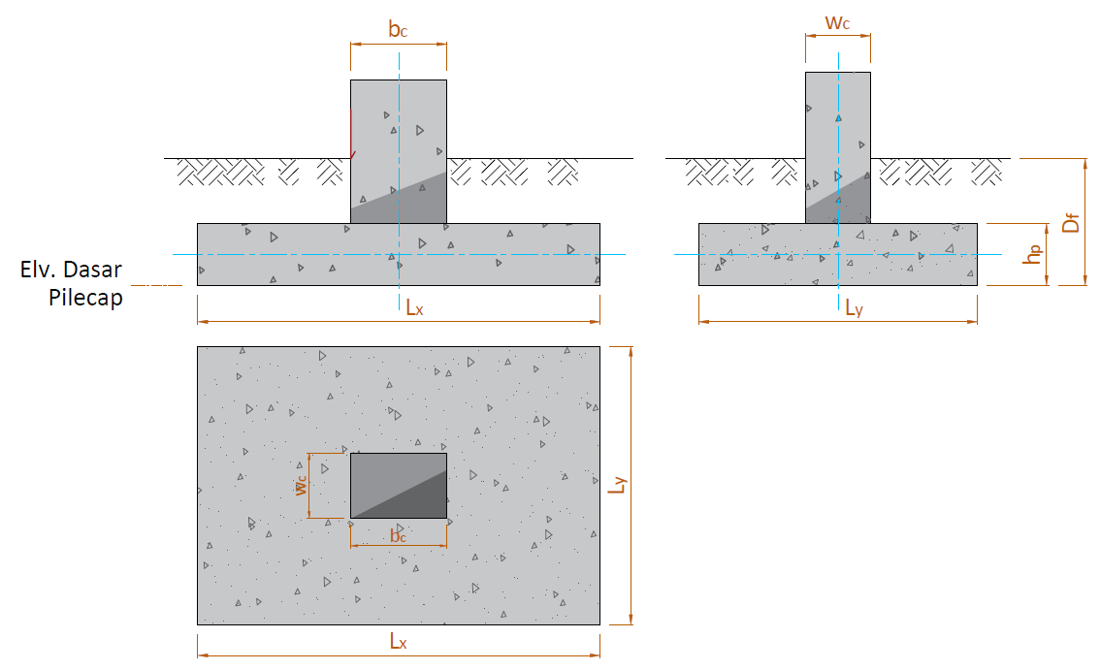

 | Lebar kolom arah X, |  | bc = | 0.50 | m
 | Lebar kolom arah Y, |  | wc = | 0.60 | m
 | Lebar fondasi pilecap arah X, |  | LX = | 1.60 | m
 | Lebar fondasi pilecap arah Y, |  | LY = | 1.60 | m
 | Tebal total pilecap, |  | Hp = | 0.40 | m
 | Posisi kolom (dalam = 40, tepi = 30, sudut = 20), |  | αs = | 40
 | Tebal bersih selimut beton, |  | ts = | 100.00 | mm
 | Fondasi |  | Kolom |  | Lx |  | Lx |  | Ly |  | Ly |  | bc |  | bc |  | wc |  | wc |  | Fondasi |  | Kolom
-41.667 | -41.667 | -13.021 | -15.625 | -41.667 | -50.000 | 0.000 | -50.000 | -50.000 | 41.667 | -50.000 | 0.000 | -13.021 | -21.615 | 0.000 | -21.615 | 19.010 | 15.625 | 19.010 | 0.000 | -41.667 | -41.667 | -13.021 | -15.625
-41.667 | 41.667 | -13.021 | 15.625 | 0.000 | -50.000 | 41.667 | -50.000 | -50.000 | 0.000 | -50.000 | -41.667 | 0.000 | -21.615 | 13.021 | -21.615 | 19.010 | 0.000 | 19.010 | -15.625 | -41.667 | 41.667 | -13.021 | 15.625
41.667 | 41.667 | 13.021 | 15.625 |  |  |  |  |  |  |  |  |  |  |  |  |  |  |  |  | 41.667 | 41.667 | 13.021 | 15.625
41.667 | -41.667 | 13.021 | -15.625 |  |  |  |  |  |  |  |  |  |  |  |  |  |  |  |  | 41.667 | -41.667 | 13.021 | -15.625
-41.667 | -41.667 | -13.021 | -15.625 |  |  |  |  |  |  |  |  |  |  |  |  |  |  |  |  | -41.667 | -41.667 | -13.021 | -15.625
1
1
2
2

 | Tampak Atas Denah Fondasi Dangkal
 | Fondasi |  | Kolom |  | Tanah 1 |  | Tanah 2 |  | Ly |  | Ly |  | Hp |  | Hp |  | Df |  | Df |  | wc |  | wc
-27.778 | -41.667 | -10.417 | -27.778 | -48.611 | 27.778 | 10.417 | 27.778 | -27.778 | -50.000 | 0.000 | -50.000 | 33.333 | -27.778 | 33.333 | -34.722 | 50.000 | -41.667 | 50.000 | -6.944 | -10.417 | 50.000 | 0.000 | 50.000
-27.778 | -27.778 | -10.417 | 41.667 | -10.417 | 27.778 | 48.611 | 27.778 | 0.000 | -50.000 | 27.778 | -50.000 | 33.333 | -34.722 | 33.333 | -41.667 | 50.000 | -6.944 | 50.000 | 27.778 | 0.000 | 50.000 | 10.417 | 50.000
27.778 | -27.778 | 10.417 | 41.667
27.778 | -41.667 | 10.417 | -27.778
-27.778 | -41.667
 | Fondasi |  | Kolom |  | Tanah 1 |  | Tanah 2 |  | Lx |  | Lx |  | Hp |  | Hp |  | Df |  | Df |  | bc |  | bc
-27.778 | -41.667 | -8.681 | -27.778 | -48.611 | 27.778 | 8.681 | 27.778 | -27.778 | -50.000 | 0.000 | -50.000 | 33.333 | -27.778 | 33.333 | -34.722 | 50.000 | -41.667 | 50.000 | -6.944 | -8.681 | 50.000 | 0.000 | 50.000
-27.778 | -27.778 | -8.681 | 41.667 | -8.681 | 27.778 | 48.611 | 27.778 | 0.000 | -50.000 | 27.778 | -50.000 | 33.333 | -34.722 | 33.333 | -41.667 | 50.000 | -6.944 | 50.000 | 27.778 | 0.000 | 50.000 | 8.681 | 50.000
27.778 | -27.778 | 8.681 | 41.667
27.778 | -41.667 | 8.681 | -27.778
-27.778 | -41.667

 |  | Potongan 1-1 | Potongan 2-2

 | Nilai eksentrisitas c.g. kolom terhadap c.g. fondasi, |  | ex = | 0.00 | m
 |  |  | eY = | 0.00 | m |  | Zw1 =
 | Elevasi muka air tanah (M.A.T) dari permukaan tanah, |  | Zw = | -1.20 | m | M.A.T | Zw2 =
 | Fondasi |  | Kolom |  | Tanah 1 |  | Tanah 2 |  | Zw
-27.778 | -41.667 | -8.681 | -27.778 | -48.611 | 27.778 | 8.681 | 27.778 | -48.611 | -13.889
-27.778 | -27.778 | -8.681 | 41.667 | -8.681 | 27.778 | 48.611 | 27.778 | 48.611 | -13.889
27.778 | -27.778 | 8.681 | 41.667
27.778 | -41.667 | 8.681 | -27.778
-27.778 | -41.667

 |  |  |  |  |  |  | ϒ =

A.3. | DATA MATERIAL BETON & DIMENSI TULANGAN PILECAP
 | Mutu beton pakai, |  | fc' = | 30 | MPa
 | Tegangan leleh baja tulangan ulir (deform), |  | fy = | 400 | MPa
 | Tegangan leleh baja tulangan polos, |  | fy = | 240 | MPa
 | Modulus elastis baja, |  | Es = | 200000 | MPa
 | Diameter tulangan utama, |  | D = | 16 | mm
 | Diameter tulangan susut, |  | D = | 13 | mm

A.5. | DATA BERAT VOLUME MATERIAL
 | Berat volume tanah di atas pilecap (tanah urug), |  | ws = | 17.20 | kN/m3
 | Berat volume beton bertulang, |  | wc = | 24.00 | kN/m3

Input Beban
B. | INPUT GAYA AKSI PADA PILECAP
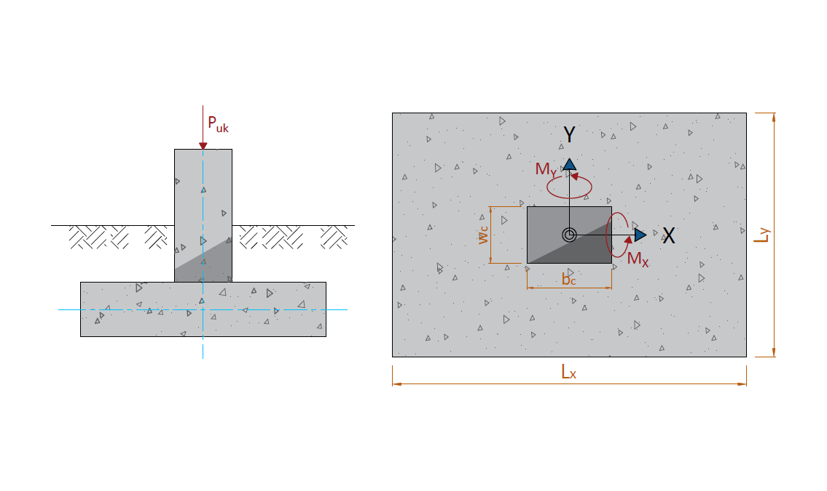

NO. | OUTPUT CASE | CASE TYPE | STEP TYPE | Puk | MX | MY
 |  |  |  | kN | kN.m | kN.m
1 | ENVE KOMB. BEBAN TERFAKTOR | Combination | Max | 620.00
2 | KOMB. LAYAN | Combination | Max | 220.00 | 8.00 | 14.00
3 | KOMB. GEMPA X | Combination | Max | 170.00 | 60.00 | 90.00
4 | KOMB. GEMPA X | Combination | Min | 90.00 | -30.00 | -95.00
5 | KOMB. GEMPA Y | Combination | Max | 160.00 | 110.00 | 40.00
6 | KOMB. GEMPA Y | Combination | Min | 100.00 | -90.00 | -30.00

Process (2)
NO. | EXPLANATORY |  |  |  |  | FORMULA | VALUE | UNIT
D. | ANALISA GESER PADA FONDASI PILECAP
D.1. | DATA ANALISA GESER PADA STRUKTUR
 | Kuat tekan beton, |  |  |  |  | fc' = | 30.00 | MPa
 | Tegangan leleh baja tulangan ulir (deform), |  |  |  |  | fy = | 400.00 | MPa
 | Lebar kolom arah X, |  |  |  |  | bc = | 0.50 | m
 | Lebar kolom arah Y, |  |  |  |  | wc = | 0.60 | m
 | Lebar fondasi pilecap arah X, |  |  |  |  | LX = | 1.60 | m
 | Lebar fondasi pilecap arah Y, |  |  |  |  | LY = | 1.60 | m
 | Tebal total pilecap, |  |  |  |  | Hp = | 0.40 | m
 | Diameter tulangan utama, |  |  |  |  | D = | 16 | mm
 | Diameter tulangan susut, |  |  |  |  | D = | 13 | mm

 | Gaya aksial maksimum yang terjadi, |  |  |  |  | Pu = | 306.771 | kN
 | Tegangan tanah maksimum yang terjadi, |  |  |  |  | qmax = | 152.059 | kN/m2
 | Tegangan tanah minimum yang terjadi, |  |  |  |  | qmin = | 87.606 | kN/m2

D.2. | Nilai geser pada pilecap untuk arah X
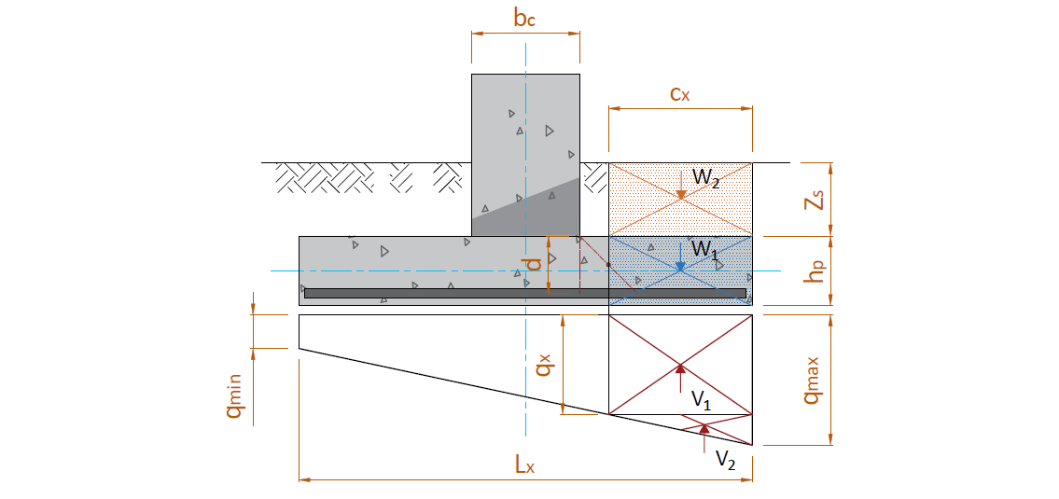

 | Jarak pusat tulangan terhadap sisi luar beton, |  |  |  |  | d' = ts + 3/2 * D = | 124.000 | mm
 | Tebal efektif pilecap, |  |  |  |  | d = Hp - d' = | 276.000 | mm
 | Jarak bid. kritis terhadap sisi luar, |  |  |  |  | cx = ( Lx - b - d ) / 2 = | 412.000 | mm
 | Berat beton pilecap, |  |  |  |  | W1 = cx * Ly * Hp * wc = | 6.328 | kN
 | Berat tanah di atas pilecap, |  |  |  |  | W2 = cx * Ly * zs * ws = | 18.141 | kN
 | Nilai tegangan qx , |  |  |  |  | qx = qmin + (Lx - cx) / Lx * (qmax - qmin) = | 135.462 | kN/m2
 | Nilai gaya geser V1, |  |  |  |  | V1 = qx * cx * Ly = | 89.297 | kN
 | Nilai gaya geser V2, |  |  |  |  | V2 = 0,5 * (qmax - qx) * cx * Ly = | 5.470 | kN
 | Gaya geser arah x, |  |  |  |  | Vux = V1 + V2 - W1 - W2 = | 70.298 | kN

D.3. | Nilai momen pada pilecap untuk arah X
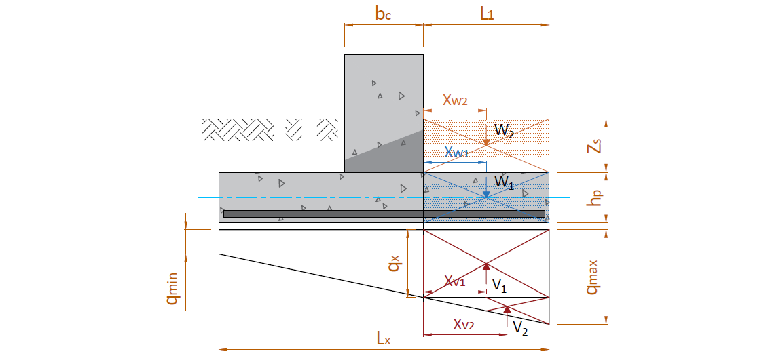

 | Gaya ultimit maksimum (rencana) tiang bor
 | b = bc = | 0.50 | m | XV1 = | 0.275 | m
 | L1 = | 0.55 | m | XV2 = | 0.367 | m
 |  |  |  | Xw1 = | 0.275 | m
 | Lx = | 1.60 | m | Xw2 = | 0.275 | m
 | Hp = | 0.40 | m

 | KODE | PARAMETER BERAT BAGIAN BETON |  |  | Faktor beban ultimit | BERAT | MOMEN
 |  | b (L1) | h | Panjang (Ly)
 |  | (m) | (m) | (m) |  | (kN) | (kN.m)
 | w1 | 0.55 | 0.40 | 1.60 | 1.20 | 10.138 | 2.788
 | w2 | 0.55 | 1.60 | 1.60 | 2.00 | 48.435 | 13.320
 | V1 | 0.55 | 135.46 | 1.60 | 2.00 | 238.414 | 65.564
 | V2 | 0.55 | 16.60 | 1.60 | 2.00 | 14.605 | 5.355
 |  |  |  |  | Wu = | 311.592
 |  |  |  |  |  | Mu = | 54.811

D.4. | Nilai geser pada pilecap untuk arah Y


 | Jarak pusat tulangan terhadap sisi luar beton, |  |  |  |  | d' = ts + 3/2 * D = | 124.000 | mm
 | Tebal efektif pilecap, |  |  |  |  | d = Hp - d' = | 276.000 | mm
 | Jarak bid. kritis terhadap sisi luar, |  |  |  |  | cy = ( Ly - wc - d ) / 2 = | 362.000 | mm
 | Berat beton pilecap, |  |  |  |  | W1 = cy * Lx * Hp * wc = | 5.560 | kN
 | Berat tanah di atas pilecap, |  |  |  |  | W2 = cy * Lx * zs * ws = | 15.940 | kN
 | Nilai tegangan qx , |  |  |  |  | qy = qmin + (Ly - cy) / Ly * (qmax - qmin) = | 137.477 | kN/m2
 | Nilai gaya geser V1, |  |  |  |  | V1 = qy * cy * Lx = | 79.626 | kN
 | Nilai gaya geser V2, |  |  |  |  | V2 = 0,5 * (qmax - qx) * cy * Lx = | 4.223 | kN
 | Gaya geser arah x, |  |  |  |  | Vux = V1 + V2 - W1 - W2 = | 62.350 | kN

D.5. | Nilai momen pada pilecap untuk arah Y
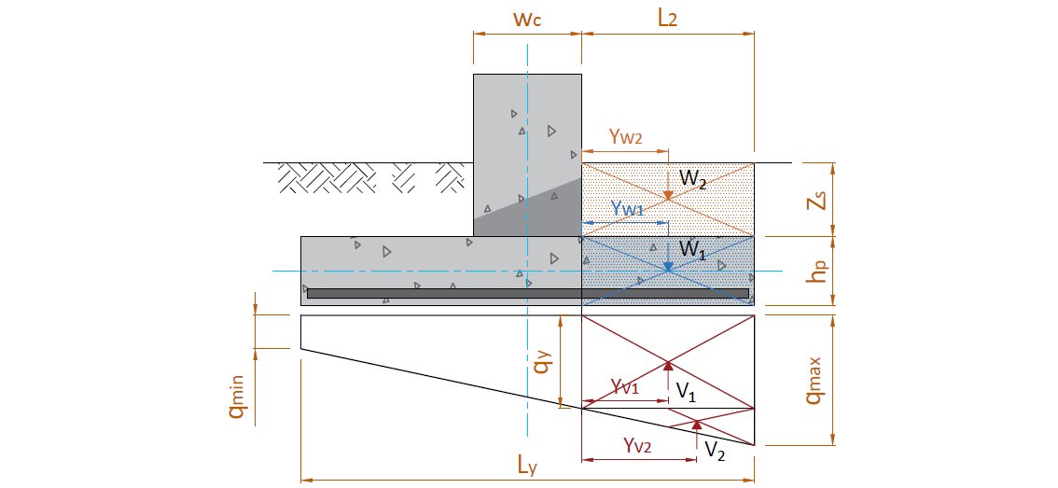

 | Gaya ultimit maksimum (rencana) tiang bor
 | b = wc = | 0.60 | m | YV1 = | 0.250 | m
 | L2 = | 0.50 | m | YV2 = | 0.333 | m
 |  |  |  | Yw1 = | 0.250 | m
 | Ly = | 1.60 | m | Yw2 = | 0.250 | m
 | Hp = | 0.40 | m

 | KODE | PARAMETER BERAT BAGIAN BETON |  |  | Faktor beban ultimit | BERAT | MOMEN
 |  | b (L2) | h | Panjang (Lx)
 |  | (m) | (m) | (m) |  | (kN) | (kN.m)
 | w1 | 0.50 | 0.40 | 1.60 | 1.20 | 9.216 | 2.304
 | w2 | 0.50 | 1.60 | 1.60 | 2.00 | 44.032 | 11.008
 | V1 | 0.50 | 137.48 | 1.60 | 2.00 | 219.962 | 54.991
 | V2 | 0.50 | 14.58 | 1.60 | 2.00 | 11.666 | 3.889
 |  |  |  |  | Wu = | 284.876
 |  |  |  |  |  | Mu = | 45.567

D.6. | TINJAUAN GESER ARAH X
 | Gaya geser arah x, |  |  |  |  | Vux = | 70.298 | kN
 | Lebar bidang geser untuk tinjauan arah x, |  |  |  |  | b = Ly = | 1600 | mm
 | Tebal efektif footplat, |  |  |  |  | d = | 276 | mm
 | Rasio sisi panjang thd. sisi pendek kolom, |  |  |  |  | βc = | 1.0000

 | Kuat geser pilecap arah x, |  |  |  |  | Vc = [ 1 + 2 / βc ] * √ fc' * b * d / 6 * 10-3 = | 1209.371 | kN
 |  |  |  |  |  | Vc = [ αs * d / b + 2 ] * √ fc' * b * d / 12 * 10-3 = | 1793.901 | kN
 |  |  |  |  |  | Vc = 1 / 3 * √ fc' * b * d * 10-3 = | 806.248 | kN
 | Diambil, kuat geser pilecap, |  |  |  | → | Vc = | 806.248 | kN
 | Faktor reduksi kekuatan geser, |  |  |  |  | φ = | 0.75
 | Kuat geser pilecap, |  |  |  |  | φ * Vc = | 604.686 | kN
 | Kontrol kuat geser pilecap terhadap gaya geser arah x,
 |  | Syarat : | φ * Vc | ≥ | Vux
 |  |  | 604.686 | > | 70.298 | → | [ AMAN (OK) ]

D.7. | TINJAUAN GESER ARAH Y
 | Gaya geser arah y, |  |  |  |  | Vuy = | 62.350 | kN
 | Lebar bidang geser untuk tinjauan arah y, |  |  |  |  | b = Lx = | 1600 | mm
 | Tebal efektif footplat, |  |  |  |  | d = | 276 | mm
 | Rasio sisi panjang thd. sisi pendek kolom, |  |  |  |  | βc = | 1.0000

 | Kuat geser pilecap arah y, |  |  |  |  | Vc = [ 1 + 2 / βc ] * √ fc' * b * d / 6 * 10-3 = | 1209.371 | kN
 |  |  |  |  |  | Vc = [ αs * d / b + 2 ] * √ fc' * b * d / 12 * 10-3 = | 1793.901 | kN
 |  |  |  |  |  | Vc = 1 / 3 * √ fc' * b * d * 10-3 = | 806.248 | kN
 | Diambil, kuat geser pilecap, |  |  |  | → | Vc = | 806.248 | kN
 | Faktor reduksi kekuatan geser, |  |  |  |  | φ = | 0.75
 | Kuat geser pilecap, |  |  |  |  | φ * Vc = | 604.686 | kN
 | Kontrol kuat geser pilecap terhadap gaya geser arah y,
 |  | Syarat : | φ * Vc | ≥ | Vux
 |  |  | 604.686 | > | 62.350 | → | [ AMAN (OK) ]

D.8. | TINJAUAN GESER DUA ARAH (PONS)
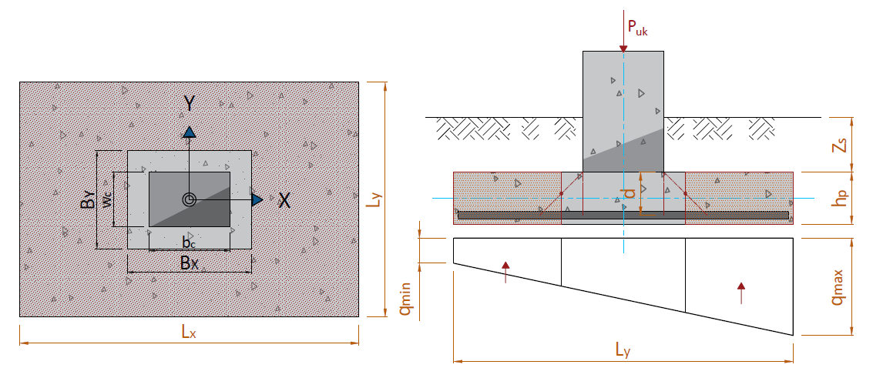

 | Jarak pusat tulangan terhadap sisi luar beton, |  |  |  |  | d' = ts + 3/2 * D = | 0.124 | m
 | Tebal efektif pilecap, |  |  |  |  | d = h - d' = | 0.276 | m
 | Lebar bidang geser pons arah x, |  |  |  |  | Bx = bc + d = | 0.776 | m
 | Lebar bidang geser pons arah y, |  |  |  |  | By = wc + d = | 0.876 | m

 | Gaya geser pons yang terjadi, |  |  |  |  | Vup = ( Lx * Ly - Bx * By ) * [ ( qmax + qmin ) / 2 - q ] = | 161.582 | kN
 | Luas bidang geser pons, |  |  |  |  | Ap = 2 * ( Bx + By ) * d = | 0.912 | m2
 | Lebar bidang geser pons, |  |  |  |  | bp = 2 * ( Bx + By ) = | 3.304 | m
 | Rasio sisi panjang thd. sisi pendek kolom, |  |  |  |  | βc = | 1.0000

 | Tegangan geser pons, |  |  |  |  | σp = [ 1 + 2 / βc ] * √ fc' / 6 = | 2.739 | MPa
 |  |  |  |  |  | σp = [ αs * d / bp + 2 ] * √ fc' / 12 = | 2.438 | MPa
 |  |  |  |  |  | σp = 1 / 3 * √ fc' = | 1.826 | MPa
 | Tegangan geser pons yang disyaratkan, |  |  |  |  | σp = | 1.826 | MPa
 | Faktor reduksi kekuatan geser pons, |  |  |  |  | φ = | 0.75
 | Kuat geser pons, |  |  |  |  | φ * Vnp = φ * Ap * σp * 103 = | 1248.68 | kN
 | Kontrol kuat geser pilecap terhadap gaya geser pons yang terjadi,
 |  | Syarat : | φ * Vnp | ≥ | Vup
 |  |  | 1248.676 | > | 161.582 | → | [ AMAN (OK) ]
 | Kontrol kuat geser pilecap terhadap gaya aksial yang terjadi,
 |  | Syarat : | φ * Vnp | ≥ | Pu
 |  |  | 1248.676 | > | 306.771 | → | [ AMAN (OK) ]

E. | PENULANGAN UTAMA DAN SUSUT PADA FONDASI PILECAP
E.1. | Tulangan Lentur Arah X
 | Momen yang terjadi pada plat fondasi akibat tegangan tanah, |  |  |  |  | Mux = | 54.811 | kNm
 | Lebar pilecap yang ditinjau, |  |  |  |  | b = Ly = | 1600 | mm
 | Tebal pilecap, |  |  |  |  | h = | 400 | mm
 | Jarak pusat tulangan thd. sisi luar beton, |  |  |  |  | d' = ts + 3/2 * D = | 124 | mm
 | Tebal efektif plat, |  |  |  |  | d = h - d' = | 276 | mm
 | Kuat tekan beton, |  |  |  |  | fc' = | 30 | MPa
 | Kuat leleh baja tulangan, |  |  |  |  | fy = | 400 | MPa
 | Modulus elastis baja, |  |  |  |  | Es = | 2.00E+05 | MPa

 | Untuk : 17 ≤ fc' ≤ 28 MPa, |  |  |  |  | β1 = | -
 | Untuk : 28 < fc' < 55 MPa, |  |  |  |  | β1 = 0,85 - 0,05 * ( fc' - 28) / 7 = | 0.836
 | Untuk : fc' ≥ 55 MPa, |  |  |  |  | β1 = | -
 | Faktor bentuk distribusi tegangan beton, |  |  | → |  | β1 = | 0.836

 | Rasio tulangan pada kondisi balance, |  |  |  |  | ρb = β1* 0,85 * fc'/ fy * 600 / ( 600 + fy ) = | 0.0320
 | Rasio tulangan maksimum, |  |  |  |  | ρmaks = 0,75 * ρb = | 0.0240
 | Rasio tulangan minimum, |  | syarat 1 : |  |  | ρmin = √ fc' / ( 4 * fy ) = | 0.0034
 |  |  | syarat 2 : |  |  | ρmin = 1,4 / fy = | 0.0035

 | Asumsi faktor reduksi kekuatan gaya momen, |  |  |  |  | φ = | 0.85
 | Nilai momen maksimum pada daerah tumpuan, |  |  |  |  | Mu = Mux = | 54.811 | kN.m
 | Nilai minimum momen rencana pada daerah tumpuan, |  |  |  |  | Mn = Mu / φ = | 64.484 | kN.m
 | faktor tahanan momen, |  |  |  |  | Rn = Mn / ( b * d2 ) = | 0.529
 | Rasio tegangan leleh baja dengan kuat tekan efektif beton, |  |  |  |  | m = fy / ( 0,85 *fc' ) = | 15.686
 | Rasio tulangan perlu, |  |  |  |  | ρ = 1 / m * ( 1 - [ 1 - 2 * m * Rn / fy ]0,5 ) = | 0.0013
<
 | Kontrol nilai rasio tulangan perlu,
<
<
 |  | Syarat : | ρmin | ρ | ρmaks
<
 |  |  | 0.0034 | 0.0013 | 0.0240 | → | [ Pakai ρmin ]

 | Nilai rasio tulangan pakai, |  |  |  |  | ρ = | 0.0034

 | Luas tulangan yang diperlukan, |  |  |  |  | As = ρ * b * d = | 1512 | mm2
 | Jarak tulangan yang diperlukan, |  |  |  |  | s = 1 / 4 * π * D2 * b / As = | 213 | mm
 | Jarak tulangan maksimum, |  |  |  |  | smax = 3 * h = | 1200 | mm
 | Jarak tulangan maksimum, |  |  |  |  | smax = | 450 | mm
 | Jarak sengkang yang harus digunakan, |  |  |  |  | s = | 213 | mm
 | Diambil jarak sengkang : |  |  |  | → | s = | 200 | mm
 | Digunakan tulangan, |  |  |  |  |  | D16 - 200
 | Luas tulangan terpakai, |  |  |  |  | As = 1 / 4 * π * D2 * b / s = | 1608.50 | mm2

 | Gaya dalam kondisi tarik pada tulangan tarik sudah leleh, |  |  |  |  | Ts = As * fy = | 643.40 | kN
 | Gaya dalam kondisi tekan pada beton, |  |  |  |  | Cc = 0,85 * fc' * β1 * c * b = | 34,10 * c | kN

 | Kesetimbangan gaya dalam, |  |  |  |  | Cc = | Ts
 |  |  |  |  |  | 34,10 * c = | 643.40
 | Persamaan kuadrat untuk nilai c,
 | Nilai c berdasarkan persamaan linier, |  |  |  |  | c = | 18.87 | mm
 | Gaya dalam kondisi tekan pada beton, |  |  |  |  | Cc = | 643.398 | kN
 | Gaya dalam kondisi tarik pada tulangan tarik sudah leleh, |  |  |  |  | Ts = | 643.398 | kN

>
 | Pengecekan hasil perhitungan terhadap asumsi awal,
 |  | Syarat untuk tulangan tarik:
 |  |  | εs' = (d - c)/c * εcu |  | εs-yield = fy / Es
 |  |  | 0.041 | > | 0.002 | → | [ OK ]
 | Klasifikasi regangan tarik netto, |  |  |  |  | → | Tegangan Terkontrol

 | Faktor reduksi kekuatan gaya momen, |  |  |  |  | φ = | 0.90
 | Kapasitas momen terhadap T, |  |  |  |  | Mn = Cc * (d - β1 * c/2) = | 172.505 | kN.m
 | Kontrol kapasitas momen terhadap momen maksimum yang terjadi,
 |  | Syarat : | φ * Mn | ≥ | Mu
 |  |  | 155.254 | > | 54.811 | → | [ AMAN (OK) ]

E.2. | TULANGAN LENTUR ARAH Y
 | Momen yang terjadi pada plat fondasi akibat tegangan tanah, |  |  |  |  | Muy = | 45.567 | kNm
 | Lebar pilecap yang ditinjau, |  |  |  |  | b = Lx = | 1600 | mm
 | Tebal pilecap, |  |  |  |  | h = | 400 | mm
 | Jarak pusat tulangan thd. sisi luar beton, |  |  |  |  | d' = ts + 3/2 * D = | 124 | mm
 | Tebal efektif plat, |  |  |  |  | d = h - d' = | 276 | mm
 | Kuat tekan beton, |  |  |  |  | fc' = | 30 | MPa
 | Kuat leleh baja tulangan, |  |  |  |  | fy = | 400 | MPa
 | Modulus elastis baja, |  |  |  |  | Es = | 2.00E+05 | MPa

 | Untuk : 17 ≤ fc' ≤ 28 MPa, |  |  |  |  | β1 = | -
 | Untuk : 28 < fc' < 55 MPa, |  |  |  |  | β1 = 0,85 - 0,05 * ( fc' - 28) / 7 = | 0.836
 | Untuk : fc' ≥ 55 MPa, |  |  |  |  | β1 = | -
 | Faktor bentuk distribusi tegangan beton, |  |  |  | → | β1 = | 0.836

 | Rasio tulangan pada kondisi balance, |  |  |  |  | ρb = β1* 0,85 * fc'/ fy * 600 / ( 600 + fy ) = | 0.0320
 | Rasio tulangan maksimum, |  |  |  |  | ρmaks = 0,75 * ρb = | 0.0240
 | Rasio tulangan minimum, |  | syarat 1 : |  |  | ρmin = √ fc' / ( 4 * fy ) = | 0.0034
 |  |  | syarat 2 : |  |  | ρmin = 1,4 / fy = | 0.0035

 | Asumsi faktor reduksi kekuatan gaya momen, |  |  |  |  | φ = | 0.85
 | Nilai momen maksimum pada daerah tumpuan, |  |  |  |  | Mu = Muy = | 45.567 | kN.m
 | Nilai minimum momen rencana pada daerah tumpuan, |  |  |  |  | Mn = Mu / φ = | 53.609 | kN.m
 | faktor tahanan momen, |  |  |  |  | Rn = Mn / ( b * d2 ) = | 0.440
 | Rasio tegangan leleh baja dengan kuat tekan efektif beton, |  |  |  |  | m = fy / ( 0,85 *fc' ) = | 15.686
 | Rasio tulangan perlu, |  |  |  |  | ρ = 1 / m * ( 1 - [ 1 - 2 * m * Rn / fy ]0,5 ) = | 0.0011
<
 | Kontrol nilai rasio tulangan perlu,
<
<
 |  | Syarat : | ρmin | ρ | ρmaks
<
 |  |  | 0.0034 | 0.0011 | 0.0240 | → | [ Pakai ρmin ]

 | Nilai rasio tulangan pakai, |  |  |  |  | ρ = | 0.0034

 | Luas tulangan yang diperlukan, |  |  |  |  | As = ρ * b * d = | 1512 | mm2
 | Jarak tulangan yang diperlukan, |  |  |  |  | s = 1 / 4 * π * D2 * b / As = | 213 | mm
 | Jarak tulangan maksimum, |  |  |  |  | smax = 3 * h = | 1200 | mm
 | Jarak tulangan maksimum, |  |  |  |  | smax = | 450 | mm
 | Jarak sengkang yang harus digunakan, |  |  |  |  | s = | 213 | mm
 | Diambil jarak sengkang : |  |  |  | → | s = | 200 | mm
 | Digunakan tulangan, |  |  |  |  |  | D16 - 200
 | Luas tulangan terpakai, |  |  |  |  | As = 1 / 4 * π * D2 * b / s = | 1608.50 | mm2

 | Gaya dalam kondisi tarik pada tulangan tarik sudah leleh, |  |  |  |  | Ts = As * fy = | 643.40 | kN
 | Gaya dalam kondisi tekan pada beton, |  |  |  |  | Cc = 0,85 * fc' * β1 * c * b = | 34,10 * c | kN

 | Kesetimbangan gaya dalam, |  |  |  |  | Cc = | Ts
 |  |  |  |  |  | 34,10 * c = | 643.398

 | Nilai c berdasarkan persamaan linier, |  |  |  |  | c = | 18.87 | mm
 | Gaya dalam kondisi tekan pada beton, |  |  |  |  | Cc = | 643.398 | kN
 | Gaya dalam kondisi tarik pada tulangan tarik sudah leleh, |  |  |  |  | Ts = | 643.398 | kN

>
 | Pengecekan hasil perhitungan terhadap asumsi awal,
 |  | Syarat untuk tulangan tarik:
 |  |  | εs' = (d - c)/c * εcu |  | εs-yield = fy / Es
 |  |  | 0.041 | > | 0.002 | → | [ OK ]
 | Klasifikasi regangan tarik netto, |  |  |  |  | → | Tegangan Terkontrol

 | Faktor reduksi kekuatan gaya momen, |  |  |  |  | φ = | 0.90
 | Kapasitas momen terhadap T, |  |  |  |  | Mn = Cc * (d - β1 * c/2) = | 172.505 | kN.m
 | Kontrol kapasitas momen terhadap momen maksimum yang terjadi,
 |  | Syarat : | φ * Mn | ≥ | Mu
 |  |  | 155.254 | > | 45.567 | → | [ AMAN (OK) ]

E.3. | TULANGAN SUSUT
 | Rasio tulangan susut minimum, |  |  |  |  | ρsmin = | 0.002
 | Luas tulangan susut arah x, |  |  |  |  | Asx = ρsmin* b * d = | 883 | mm2
 | Luas tulangan susut arah y, |  |  |  |  | Asy = ρsmin* b * d = | 883 | mm2
 | Diameter tulangan yang digunakan, |  |  |  |  |  | D13 | mm
 | Jarak tulangan susut maksimum arah x, |  |  |  |  | smax = 3 * h = | 1200 | mm
 |  |  |  |  |  | smax = | 450
 | Jarak tulangan susut arah x, |  |  |  |  | sx = π / 4 * P2 * b / Asx = | 240 | mm
 | Jarak tulangan susut arah x yang digunakan, |  |  |  |  | sx = | 200 | mm
 | Jarak tulangan susut arah y, |  |  |  |  | sy = π / 4 * P2 * b / Asy = | 240 | mm
 | Jarak tulangan susut arah y yang digunakan, |  |  |  |  | sy = | 200 | mm
 | Digunakan tulangan susut arah x, |  |  |  |  |  | D13 - 200
 | Digunakan tulangan susut arah y, |  |  |  |  |  | D13 - 200

Report
REPORT OUTPUT EXCEL SPREADSHEET

 |  |  | • Nama Program |  | Perencanaan Fondasi Dangkal Struktur Beton Bertulang
 |  |  | • Versi |  | 1.1.0
 |  |  | • Penyusun |  | Indra K Raj Suweda
 |  |  | • email |  | info@inpetra.id

A. | DATA PERENCANAAN
A.1. | DATA TANAH
 | Kedalaman fondasi, |  |  |  |  | Df = | -2.00 | m
 | Berat volume tanah, |  |  |  |  | g = | 16.00 | kN/m3
 | Sudut gesek dalam, |  |  |  |  | f = | 34.00 | °
 | Kohesi, |  |  |  |  | c = | 0.00 | kPa
 | Tahanan konus rata-rata (hasil pengujian sondir), |  |  |  |  | qc = | 200.00 | kg/cm2

A.2. | DIMENSI FONDASI

 | Lebar kolom arah X, |  |  |  |  | bc = | 0.50 | m
 | Lebar kolom arah Y, |  |  |  |  | wc = | 0.60 | m
 | Lebar fondasi pilecap arah X, |  |  |  |  | LX = | 1.60 | m
 | Lebar fondasi pilecap arah Y, |  |  |  |  | LY = | 1.60 | m
 | Tebal total pilecap, |  |  |  |  | Hp = | 0.40 | m
 | Posisi kolom (dalam = 40, tepi = 30, sudut = 20), |  |  |  |  | αs = | 40
 | Tebal bersih selimut beton, |  |  |  |  | ts = | 100.00 | mm
 | Fondasi |  | Kolom |  | Lx |  | Lx |  | Ly |  | Ly |  | bc |  | bc |  | wc |  | wc |  | Fondasi |  | Kolom
-41.667 | -41.667 | -13.021 | -15.625 | -41.667 | -50.000 | 0.000 | -50.000 | -50.000 | 41.667 | -50.000 | 0.000 | -13.021 | -21.615 | 0.000 | -21.615 | 19.010 | 15.625 | 19.010 | 0.000 | -41.667 | -41.667 | -13.021 | -15.625
-41.667 | 41.667 | -13.021 | 15.625 | 0.000 | -50.000 | 41.667 | -50.000 | -50.000 | 0.000 | -50.000 | -41.667 | 0.000 | -21.615 | 13.021 | -21.615 | 19.010 | 0.000 | 19.010 | -15.625 | -41.667 | 41.667 | -13.021 | 15.625
41.667 | 41.667 | 13.021 | 15.625 |  |  |  |  |  |  |  |  |  |  |  |  |  |  |  |  | 41.667 | 41.667 | 13.021 | 15.625
41.667 | -41.667 | 13.021 | -15.625 |  |  |  |  |  |  |  |  |  |  |  |  |  |  |  |  | 41.667 | -41.667 | 13.021 | -15.625
-41.667 | -41.667 | -13.021 | -15.625 |  |  |  |  |  |  |  |  |  |  |  |  |  |  |  |  | -41.667 | -41.667 | -13.021 | -15.625
1
1
2
2

 | Tampak Atas Denah Fondasi Dangkal

 | Fondasi |  | Kolom |  | Tanah 1 |  | Tanah 2 |  | Ly |  | Ly |  | Hp |  | Hp |  | Df |  | Df |  | wc |  | wc
-27.778 | -41.667 | -10.417 | -27.778 | -48.611 | 27.778 | 10.417 | 27.778 | -27.778 | -50.000 | 0.000 | -50.000 | 33.333 | -27.778 | 33.333 | -34.722 | 50.000 | -41.667 | 50.000 | -6.944 | -10.417 | 50.000 | 0.000 | 50.000
-27.778 | -27.778 | -10.417 | 41.667 | -10.417 | 27.778 | 48.611 | 27.778 | 0.000 | -50.000 | 27.778 | -50.000 | 33.333 | -34.722 | 33.333 | -41.667 | 50.000 | -6.944 | 50.000 | 27.778 | 0.000 | 50.000 | 10.417 | 50.000
27.778 | -27.778 | 10.417 | 41.667
27.778 | -41.667 | 10.417 | -27.778
-27.778 | -41.667
 | Fondasi |  | Kolom |  | Tanah 1 |  | Tanah 2 |  | Lx |  | Lx |  | Hp |  | Hp |  | Df |  | Df |  | bc |  | bc
-27.778 | -41.667 | -8.681 | -27.778 | -48.611 | 27.778 | 8.681 | 27.778 | -27.778 | -50.000 | 0.000 | -50.000 | 33.333 | -27.778 | 33.333 | -34.722 | 50.000 | -41.667 | 50.000 | -6.944 | -8.681 | 50.000 | 0.000 | 50.000
-27.778 | -27.778 | -8.681 | 41.667 | -8.681 | 27.778 | 48.611 | 27.778 | 0.000 | -50.000 | 27.778 | -50.000 | 33.333 | -34.722 | 33.333 | -41.667 | 50.000 | -6.944 | 50.000 | 27.778 | 0.000 | 50.000 | 8.681 | 50.000
27.778 | -27.778 | 8.681 | 41.667
27.778 | -41.667 | 8.681 | -27.778
-27.778 | -41.667

 |  | Potongan 1-1 |  |  |  | Potongan 2-2

 | Nilai eksentrisitas c.g. kolom terhadap c.g. fondasi, |  |  |  |  | ex = | 0.00 | m
 |  |  |  |  |  | eY = | 0.00 | m

A.3. | DATA MATERIAL BETON & DIMENSI TULANGAN PILECAP
 | Mutu beton pakai, |  |  |  |  | fc' = | 30 | MPa
 | Tegangan leleh baja tulangan ulir (deform), |  |  |  |  | fy = | 400 | MPa
 | Tegangan leleh baja tulangan polos, |  |  |  |  | fy = | 240 | MPa
 | Modulus elastis baja, |  |  |  |  | Es = | 200000 | MPa
 | Diameter tulangan utama, |  |  |  |  | D = | 16 | mm
 | Diameter tulangan susut, |  |  |  |  | D = | 13 | mm

A.5. | DATA BERAT VOLUME MATERIAL
 | Berat volume tanah di atas pilecap, |  |  |  |  | ws = | 17.20 | kN/m3
 | Berat volume beton bertulang, |  |  |  |  | wc = | 24.00 | kN/m3

B. | GAYA REAKSI PADA PILECAP

NO. | OUTPUT CASE |  | STEP TYPE | TY | TX | Puk | MX | MY
 |  |  |  | kN | kN | kN | kN.m | kN.m
1 | ENVE KOMB. BEBAN TERFAKTOR |  | Max |  |  | 620.00
2 | KOMB. LAYAN |  | Max |  |  | 220.00 | 8.00 | 14.00
3 | KOMB. GEMPA X |  | Max |  |  | 170.00 | 60.00 | 90.00
4 | KOMB. GEMPA X |  | Min |  |  | 90.00 | -30.00 | -95.00
5 | KOMB. GEMPA Y |  | Max |  |  | 160.00 | 110.00 | 40.00
6 | KOMB. GEMPA Y |  | Min |  |  | 100.00 | -90.00 | -30.00

C. | HASIL PERHITUNGAN PROGRAM BANTU SPREADSHEET
C.1. | Dimensi dan penulangan pilecap
 | Lebar kolom arah x, |  |  |  |  | bc = | 0,5 m
 | Lebar kolom arah y, |  |  |  |  | wc = | 0,6 m

 | Tinggi fondasi pilecap, |  |  |  |  | hp = | 0,4 m
 | Lebar arah x fondasi pilecap, |  |  |  |  | Lx = | 1,6 m
 | Lebar arah y fondasi pilecap, |  |  |  |  | Ly = | 1,6 m
 | Tebal selimut beton pada pilecap, |  |  |  |  | ts = | 100 m
 | Elevasi dasar fondasi pilecap, |  |  |  |  | Ev = | -2 m (m.t.a.)
 | *m (m.t.a) : meter dari muka tanah asli
D
-
 | OUTPUT CASE |  | CASE TYPE | STEP TYPE | Puk | MX | MY
 |  |  |  |  | kN | kN.m | kN.m
 | 1. ENVE KOMB. BEBAN TERFAKTOR |  | Combination | Max | 724.13
 | 2. KOMB. LAYAN |  | Combination | Max | 306.77 | 8.00 | 14.00
 | 3. KOMB. GEMPA X |  | Combination | Max | 256.77 | 60.00 | 90.00
 | 4. KOMB. GEMPA X |  | Combination | Min | 176.77 | 30.00 | 95.00
 | 5. KOMB. GEMPA Y |  | Combination | Max | 246.77 | 110.00 | 40.00
 | 6. KOMB. GEMPA Y |  | Combination | Min | 186.77 | 90.00 | 30.00

 | OUTPUT CASE |  | qmin | qmax | qa | Ket.
 |  |  | kN/m2 | kN/m2 | kN/m2
 | 2. KOMB. LAYAN |  | 87.61 | 152.06 | 362.95 | qmax < qa → AMAN (OK)
 | 3. KOMB. GEMPA X |  | 0.00 | 320.03 |  | qmax < qa → AMAN (OK)
 | 4. KOMB. GEMPA X |  | 0.00 | 252.16 |  | qmax < qa → AMAN (OK)
 | 5. KOMB. GEMPA Y |  | 0.00 | 316.12 |  | qmax < qa → AMAN (OK)
 | 6. KOMB. GEMPA Y |  | 0.00 | 248.74 |  | qmax < qa → AMAN (OK)

 | Penulangan utama arah x, |  |  |  |  |  | D16 - 200
 | Penulangan utama arah y, |  |  |  |  |  | D16 - 200
 | Penulangan susut arah x, |  |  |  |  |  | D13 - 200
 | Penulangan susut arah y, |  |  |  |  |  | D13 - 200

C.2. | Rekapitulasi kontrol geser dan geser pons pada pilecap
 | Kontrol kapasitas geser pilecap terhadap geser ultimit se arah X,
 |  | Syarat : | φ * Vc | ≥ | Vux
 |  |  | 604.686 | > | 70.298 | → | AMAN (OK)
 | Kontrol kapasitas geser pilecap terhadap geser ultimit se arah Y,
 |  | Syarat : | φ * Vc | ≥ | Vux
 |  |  | 604.686 | > | 62.350 | → | AMAN (OK)
 | Kontrol kuat geser pilecap terhadap gaya geser pons yang terjadi,
 |  | Syarat : | φ * Vnp | ≥ | Puk
 |  |  | 1248.676 | > | 161.582 | → | AMAN (OK)
 | Kontrol kuat geser pilecap terhadap gaya aksial yang terjadi,
 |  | Syarat : | ɸ * Pn | > | Pumax
 |  |  | 1248.68 | > | 306.77 | → | AMAN (OK)

C.3. | Rekapitulasi kontrol momen pada pilecap
 | Kontrol kapasitas momen pilecap terhadap momen ultimit arah X,
 |  | Syarat : | φ * Mn | ≥ | Mu
 |  |  | 155.254 | > | 54.811 | → | AMAN (OK)
 | Kontrol kapasitas momen pilecap terhadap momen ultimit arah Y,
 |  | Syarat : | φ * Mn | ≥ | Mu
 |  |  | 155.254 | > | 45.567 | → | AMAN (OK)

D. | KAPASITAS TEGANGAN TERHADAP DAYA DUKUNG TANAH
D.1. | KAPASITAS DUKUNG TANAH
a. | MENURUT TERZAGHI DAN PECK (1943)
 | Nilai kohesi tanah, |  |  |  |  | c = | 0.00 | kN/m2
 | Kedalaman dasar pilecap, |  |  |  |  | Df = | -2.00 | m
 | Berat volume tanah pada dasar pilecap, |  |  |  |  | ϒ = | 16.80 | kN/m3
 | Lebar rencana pilecap, |  |  |  |  | B = | 1.60 | m
 | Panjang rencana pilecap, |  |  |  |  | L = | 1.60 | m
 | Sudut gesek dalam, |  |  |  |  | φ = | 34.00 | °
 |  |  |  |  |  | φ = φ / 180 * π = | 0.593 | rad
 |  |  |  |  |  | a = e(3*π / 4 - φ/2)*tan φ = | 4.011
 |  |  |  |  |  | Kpϒ = 3 * tan2 [ 45° + 1/2*( φ + 33°) ] = | 72.476

 | Faktor akibat elevasi permukaan air terhadap sisi bawah fondasi,
 |  |  |  |  |  | Rw1 = 0,5 * (1 + Zw1 / D) = | 0.70
 |  |  |  |  |  | Rw2 = 0,5 * (1 + Zw2 / D) = | 0.50
 | Sudut gesek dalam, |  |  |  |  | φ = | 34.00 | °
 |  |  |  |  |  | φ = φ / 180 * π = | 0.593 | rad
 |  |  |  |  |  | a = e(3*π / 4 - φ/2)*tan φ = | 4.011
 |  |  |  |  |  | Kpϒ = 3 * tan2 [ 45° + 1/2*( φ + 33°) ] = | 72.476
 | Faktor kapasitas dukung tanah menurut Terzaghi :
 | Kegagalan geser umum: |  |  |  |  | Nc = 1/ tan φ * [ a2 / (2 * cos2 (45 + φ/2) - 1 ] = | 52.637
 |  |  |  |  |  | Nq = a2 / [ (2 * cos2 (45 + φ/2) ] = Nc * tan φ + 1 = | 36.504
 |  |  |  |  |  | Nϒ = 1/2 * tan φ * [ Kpϒ / cos2 φ - 1 ] = | 35.226

 | Kegagalan geser lokal: |  |  | φ | N'c | N'q | N'ϒ
 |  |  |  | 0 | 5.7 | 1.0 | 0.0
 |  |  |  | 5 | 6.7 | 1.4 | 0.2
 |  |  |  | 10 | 8.0 | 1.9 | 0.5
 |  |  |  | 15 | 9.7 | 2.7 | 0.9
 |  |  |  | 20 | 11.8 | 3.9 | 1.7
 |  |  |  | 25 | 14.8 | 5.6 | 3.2
 |  |  |  | 30 | 19.0 | 8.3 | 5.7
 |  |  |  | 34 | 23.7 | 11.7 | 9.0
 |  |  |  | 35 | 25.2 | 12.6 | 10.1
 |  |  |  | 40 | 34.9 | 20.5 | 18.8
 |  |  |  | 45 | 51.2 | 35.1 | 37.7
 |  |  |  | 48 | 66.8 | 50.5 | 60.4
 |  |  |  | 50 | 81.3 | 65.6 | 87.1

 |  |  |  | φ | N'c | N'q | N'ϒ
 |  |  |  | 34.00 | 23.70 | 11.70 | 9

 | Kecendrungan kegagalan geser: |  |  |  | Kegagalan geser lokal / umum
 | Faktor kapasitas dukung tanah pakai: |  |  | φ | Nc | Nq | Nϒ
 | Kegagalan geser umum: |  |  | 34.00 | 52.64 | 36.50 | 35.23
 | Kegagalan geser lokal: |  |  |  | 23.70 | 11.70 | 9.00

 | Kapasitas dukung ultimit tanah menurut Terzaghi :
 | qu = c * Nc * (1 + 0,3 * B/L) + Df * ϒ * (Nq - 1) * Rw1 + 0,5 * B * ϒ * Nϒ * (1 - 0,2 * B/L) * Rw2
 |  |  |  |  |  | qu (umum) = | 1190.69 | kN/m2
 |  |  |  |  |  | qu (lokal)= | 380.16 | kN/m2
 |  |  |  |  |  | qu-pakai = | 988.05 | kN/m2
 | Kapasitas dukung tanah, |  |  |  |  | qa = qu / 3 + ϒ * Df = | 362.95 | kN/m2

b. | MENURUT MEYERHOF (1956)
 | qc = | tahanan konus rata-rata hasil sondir pada dasar fondasi ( kg/cm2 )
 | B = | lebar fondasi (m) |  |  |  | B = | 1.60 | m
 | Df = | Kedalaman fondasi (m) |  |  |  | Df = | 2.00 | m
 |  |  |  |  |  | Kd = 1 + 0,33 * Df / B = | 1.413 | > 1.33
 |  |  |  | → | diambil, | Kd = | 1.330
 | Tahanan konus rata-rata hasil sondir pada dasar fondasi, |  |  |  |  | qc = | 200.00 | kg/cm2
 |  |  |  |  |  | qa = qc / 33 * [ ( B + 0,3 ) / B ]2 * Kd = | 9.662 | kg/cm2
 | Kapasitas dukung ijin tanah, |  |  |  |  | qa = | 966.17 | kN/m2

c. | KAPASITAS DUKUNG TANAH YANG DIPAKAI
 | Kapasitas dukung tanah menurut Terzaghi dan Peck : |  |  |  |  | qa = | 362.95 | kN/m2
 | Kapasitas dukung tanah tanah menurut Meyerhof : |  |  |  |  | qa = | 966.17 | kN/m2
 | Kapasitas dukung tanah yang dipakai : |  |  |  |  | qa = | 362.95 | kN/m2

D.2. | KONTROL TEGANGAN TANAH
 | Luas dasar fondasi pilecap, |  |  |  |  | A = Lx * Ly = | 2.56 | m2
 | Tebal total pilecap fondasi, |  |  |  |  | Hp = | 0.40 | m
 | Volume tanah di atas pilecap, |  |  |  |  | Vs = (Df - HT) * ( A - bc * wc ) = | 3.62 | m3
 | Berat total pilecap, |  |  |  |  | QC = Wc * A * Hp = | 24.58 | kN
 | Berat total tanah di atas pilecap, |  |  |  |  | Qs = Ws * Vs = | 62.20 | kN
 | Berat total tanah dan pilecap, |  |  |  |  | QTOT = QC * Qs = | 86.77 | kN

 | Penyesuaian gaya aksi akibat eksentrisitas pada c.g. kolom dan fondasi:
 | Nilai eksentrisitas c.g. kolom terhadap c.g. fondasi, |  |  |  |  | ex = | 0.00 | m
 |  |  |  |  |  | eY = | 0.00 | m

 | OUTPUT CASE |  | CASE TYPE | STEP TYPE | Puk | MX | MY
 |  |  |  |  | kN | kN.m | kN.m
 | 1. ENVE KOMB. BEBAN TERFAKTOR |  | Combination | Max | 724.13
 | 2. KOMB. LAYAN |  | Combination | Max | 306.77 | 8.00 | 14.00
 | 3. KOMB. GEMPA X |  | Combination | Max | 256.77 | 60.00 | 90.00
 | 4. KOMB. GEMPA X |  | Combination | Min | 176.77 | 30.00 | 95.00
 | 5. KOMB. GEMPA Y |  | Combination | Max | 246.77 | 110.00 | 40.00
 | 6. KOMB. GEMPA Y |  | Combination | Min | 186.77 | 90.00 | 30.00

 | Tahanan momen X (M1), |  |  |  |  | WX = 1/6 * LY * LX2 = | 0.6827 | m3
 | Tahanan momen Y (M2), |  |  |  |  | WY = 1/6 * LX * LY2 = | 0.6827 | m3

 |  |  |  |  | qmax = Pu / A + Mux / Wy + Muy / Wx
 |  |  |  |  | qmin = Pu / A - Mux / Wy - Muy / Wx
 | OUTPUT CASE |  | qmin | qmax | qa | Ket.
 |  |  | kN/m2 | kN/m2 | kN/m2
 | 2. KOMB. LAYAN |  | 87.61 | 152.06 | 362.95 | qmax < qa → AMAN (OK)
 | 3. KOMB. GEMPA X |  | 0.00 | 320.03 |  | qmax < qa → AMAN (OK)
 | 4. KOMB. GEMPA X |  | 0.00 | 252.16 |  | qmax < qa → AMAN (OK)
 | 5. KOMB. GEMPA Y |  | 0.00 | 316.12 |  | qmax < qa → AMAN (OK)
 | 6. KOMB. GEMPA Y |  | 0.00 | 248.74 |  | qmax < qa → AMAN (OK)

E. | ANALISA GESER PADA FONDASI PILECAP
E.1. | DATA ANALISA GESER PADA STRUKTUR
 | Kuat tekan beton, |  |  |  |  | fc' = | 30.00 | MPa
 | Tegangan leleh baja tulangan ulir (deform), |  |  |  |  | fy = | 400.00 | MPa
 | Lebar kolom arah X, |  |  |  |  | bc = | 0.50 | m
 | Lebar kolom arah Y, |  |  |  |  | wc = | 0.60 | m
 | Lebar fondasi pilecap arah X, |  |  |  |  | LX = | 1.60 | m
 | Lebar fondasi pilecap arah Y, |  |  |  |  | LY = | 1.60 | m
 | Tebal total pilecap, |  |  |  |  | Hp = | 0.40 | m
 | Diameter tulangan utama, |  |  |  |  | D = | 16 | mm
 | Diameter tulangan susut, |  |  |  |  | D = | 13 | mm

 | Gaya aksial maksimum yang terjadi, |  |  |  |  | Pu = | 306.771 | kN
 | Tegangan tanah maksimum yang terjadi, |  |  |  |  | qmax = | 152.059 | kN/m2
 | Tegangan tanah minimum yang terjadi, |  |  |  |  | qmin = | 87.606 | kN/m2

E.2. | Nilai geser pada pilecap untuk arah X

 | Jarak pusat tulangan terhadap sisi luar beton, |  |  |  |  | d' = ts + 3/2 * D = | 124.000 | mm
 | Tebal efektif pilecap, |  |  |  |  | d = Hp - d' = | 276.000 | mm
 | Jarak bid. kritis terhadap sisi luar, |  |  |  |  | cx = ( Lx - b - d ) / 2 = | 412.000 | mm
 | Berat beton pilecap, |  |  |  |  | W1 = cx * Ly * Hp * wc = | 6.328 | kN
 | Berat tanah di atas pilecap, |  |  |  |  | W2 = cx * Ly * zs * ws = | 18.141 | kN
 | Nilai tegangan qx , |  |  |  |  | qx = qmin + (Lx - cx) / Lx * (qmax - qmin) = | 135.462 | kN/m2
 | Nilai gaya geser V1, |  |  |  |  | V1 = qx * cx * Ly = | 89.297 | kN
 | Nilai gaya geser V2, |  |  |  |  | V2 = 0,5 * (qmax - qx) * cx * Ly = | 5.470 | kN
 | Gaya geser arah x, |  |  |  |  | Vux = V1 + V2 - W1 - W2 = | 70.298 | kN

E.3. | Nilai momen pada pilecap untuk arah X

 | Gaya ultimit maksimum (rencana) tiang bor
 | b = bc = | 0.50 | m | XV1 = | 0.275 | m
 | L1 = | 0.55 | m | XV2 = | 0.367 | m
 |  |  |  | Xw1 = | 0.275 | m
 | Lx = | 1.60 | m | Xw2 = | 0.275 | m
 | Hp = | 0.40 | m

 | KODE | PARAMETER BERAT BAGIAN BETON |  |  | Faktor beban ultimit | BERAT | MOMEN
 |  | b (L1) | h | Panjang (Ly)
 |  | (m) | (m) | (m) |  | (kN) | (kN.m)
 | w1 | 0.55 | 0.40 | 1.60 | 1.20 | 10.138 | 2.788
 | w2 | 0.55 | 1.60 | 1.60 | 2.00 | 48.435 | 13.320
 | V1 | 0.55 | 135.46 | 1.60 | 2.00 | 238.414 | 65.564
 | V2 | 0.55 | 16.60 | 1.60 | 2.00 | 14.605 | 5.355
 |  |  |  |  | Wu = | 311.592
 |  |  |  |  |  | Mu = | 54.811
E.4. | Nilai geser pada pilecap untuk arah Y

 | Jarak pusat tulangan terhadap sisi luar beton, |  |  |  |  | d' = ts + 3/2 * D = | 124.000 | mm
 | Tebal efektif pilecap, |  |  |  |  | d = Hp - d' = | 276.000 | mm
 | Jarak bid. kritis terhadap sisi luar, |  |  |  |  | cy = ( Ly - wc - d ) / 2 = | 362.000 | mm
 | Berat beton pilecap, |  |  |  |  | W1 = cy * Lx * Hp * wc = | 5.560 | kN
 | Berat tanah di atas pilecap, |  |  |  |  | W2 = cy * Lx * zs * ws = | 15.940 | kN
 | Nilai tegangan qx , |  |  |  |  | qy = qmin + (Ly - cy) / Ly * (qmax - qmin) = | 137.477 | kN/m2
 | Nilai gaya geser V1, |  |  |  |  | V1 = qy * cy * Lx = | 79.626 | kN
 | Nilai gaya geser V2, |  |  |  |  | V2 = 0,5 * (qmax - qx) * cy * Lx = | 4.223 | kN
 | Gaya geser arah x, |  |  |  |  | Vux = V1 + V2 - W1 - W2 = | 62.350 | kN

E.5. | Nilai momen pada pilecap untuk arah Y

 | Gaya ultimit maksimum (rencana) tiang bor
 | b = wc = | 0.60 | m | YV1 = | 0.250 | m
 | L2 = | 0.50 | m | YV2 = | 0.333 | m
 |  |  |  | Yw1 = | 0.250 | m
 | Ly = | 1.60 | m | Yw2 = | 0.250 | m
 | Hp = | 0.40 | m

 | KODE | PARAMETER BERAT BAGIAN BETON |  |  | Faktor beban ultimit | BERAT | MOMEN
 |  | b (L2) | h | Panjang (Lx)
 |  | (m) | (m) | (m) |  | (kN) | (kN.m)
 | w1 | 0.50 | 0.40 | 1.60 | 1.20 | 9.216 | 2.304
 | w2 | 0.50 | 1.60 | 1.60 | 2.00 | 44.032 | 11.008
 | V1 | 0.50 | 137.48 | 1.60 | 2.00 | 219.962 | 54.991
 | V2 | 0.50 | 14.58 | 1.60 | 2.00 | 11.666 | 3.889
 |  |  |  |  | Wu = | 284.876
 |  |  |  |  |  | Mu = | 45.567

E.6. | TINJAUAN GESER ARAH X
 | Tegangan tanah pada bidang kritis geser arah x, |  |  |  |  | qx = | 135.462 | kN/m2
 | Gaya geser arah x, |  |  |  |  | Vux = [ qx + ( qmax - qx ) / 2 - QTOT / (Lx * Ly) ] * ax * Ly = | 70.298 | kN
 | Lebar bidang geser untuk tinjauan arah x, |  |  |  |  | b = Ly = | 1600 | mm
 | Tebal efektif footplat, |  |  |  |  | d = | 276 | mm
 | Rasio sisi panjang thd. sisi pendek kolom, |  |  |  |  | βc = | 1.0000

 | Kuat geser pilecap arah x, |  |  |  |  | Vc = [ 1 + 2 / βc ] * √ fc' * b * d / 6 * 10-3 = | 1209.371 | kN
 |  |  |  |  |  | Vc = [ αs * d / b + 2 ] * √ fc' * b * d / 12 * 10-3 = | 1793.901 | kN
 |  |  |  |  |  | Vc = 1 / 3 * √ fc' * b * d * 10-3 = | 806.248 | kN
 | Diambil, kuat geser pilecap, |  |  |  | → | Vc = | 806.248 | kN
 | Faktor reduksi kekuatan geser, |  |  |  |  | φ = | 0.75
 | Kuat geser pilecap, |  |  |  |  | φ * Vc = | 604.686 | kN
 | Kontrol kuat geser pilecap terhadap gaya geser arah x,
 |  | Syarat : | φ * Vc | ≥ | Vux
 |  |  | 604.686 | > | 70.298 | → | [ AMAN (OK) ]

E.7. | TINJAUAN GESER ARAH Y
 | Gaya geser arah y, |  |  |  |  | Vuy = | 62.350 | kN
 | Lebar bidang geser untuk tinjauan arah y, |  |  |  |  | b = Lx = | 1600 | mm
 | Tebal efektif footplat, |  |  |  |  | d = | 276 | mm
 | Rasio sisi panjang thd. sisi pendek kolom, |  |  |  |  | βc = | 1.0000

 | Kuat geser pilecap arah y, |  |  |  |  | Vc = [ 1 + 2 / βc ] * √ fc' * b * d / 6 * 10-3 = | 1209.371 | kN
 |  |  |  |  |  | Vc = [ αs * d / b + 2 ] * √ fc' * b * d / 12 * 10-3 = | 1793.901 | kN
 |  |  |  |  |  | Vc = 1 / 3 * √ fc' * b * d * 10-3 = | 806.248 | kN
 | Diambil, kuat geser pilecap, |  |  |  | → | Vc = | 806.248 | kN
 | Faktor reduksi kekuatan geser, |  |  |  |  | φ = | 0.75
 | Kuat geser pilecap, |  |  |  |  | φ * Vc = | 604.686 | kN
 | Kontrol kuat geser pilecap terhadap gaya geser arah y,
 |  | Syarat : | φ * Vc | ≥ | Vux
 |  |  | 604.686 | > | 62.350 | → | [ AMAN (OK) ]

E.8. | TINJAUAN GESER DUA ARAH (PONS)

 | Jarak pusat tulangan terhadap sisi luar beton, |  |  |  |  | d' = ts + 3/2 * D = | 0.124 | m
 | Tebal efektif pilecap, |  |  |  |  | d = h - d' = | 0.2760 | m
 | Lebar bidang geser pons arah x, |  |  |  |  | Bx = bc + d = | 0.776 | m
 | Lebar bidang geser pons arah y, |  |  |  |  | By = wc + d = | 0.876 | m
 | Gaya geser pons yang terjadi,
 |  |  |  |  |  | Vup = ( Lx * Ly - cx * cy ) * [ ( qmax + qmin ) / 2 - q ] = | 161.582 | kN
 | Luas bidang geser pons, |  |  |  |  | Ap = 2 * ( Bx + By ) * d = | 0.912 | m2
 | Lebar bidang geser pons, |  |  |  |  | bp = 2 * ( Bx + By ) = | 3.304 | m
 | Rasio sisi panjang thd. sisi pendek kolom, |  |  |  |  | βc = | 1.0000

 | Tegangan geser pons, |  |  |  |  | σp = [ 1 + 2 / βc ] * √ fc' / 6 = | 2.739 | MPa
 |  |  |  |  |  | σp = [ αs * d / bp + 2 ] * √ fc' / 12 = | 2.438 | MPa
 |  |  |  |  |  | σp = 1 / 3 * √ fc' = | 1.826 | MPa
 | Tegangan geser pons yang disyaratkan, |  |  |  |  | σp = | 1.826 | MPa
 | Faktor reduksi kekuatan geser pons, |  |  |  |  | φ = | 0.75
 | Kuat geser pons, |  |  |  |  | φ * Vnp = φ * Ap * σp * 103 = | 1248.68 | kN

 | Kontrol kuat geser pilecap terhadap gaya geser pons yang terjadi,
 |  | Syarat : | φ * Vnp | ≥ | Vup
 |  |  | 1248.676 | > | 161.582 | → | [ AMAN (OK) ]
 | Kontrol kuat geser pilecap terhadap gaya aksial yang terjadi,
 |  | Syarat : | φ * Vnp | ≥ | Pu
 |  |  | 1248.676 | > | 306.771 | → | [ AMAN (OK) ]

F. | PENULANGAN UTAMA DAN SUSUT PADA FONDASI PILECAP
F.1. | Tulangan Lentur Arah X
 | Momen yang terjadi pada plat fondasi akibat tegangan tanah, |  |  |  |  | Mux = | 54.811 | kNm
 | Lebar pilecap yang ditinjau, |  |  |  |  | b = Ly = | 1600 | mm
 | Tebal pilecap, |  |  |  |  | h = | 400 | mm
 | Jarak pusat tulangan thd. sisi luar beton, |  |  |  |  | d' = ts + 3/2 * D = | 124 | mm
 | Tebal efektif plat, |  |  |  |  | d = h - d' = | 276 | mm
 | Kuat tekan beton, |  |  |  |  | fc' = | 30 | MPa
 | Kuat leleh baja tulangan, |  |  |  |  | fy = | 400 | MPa
 | Modulus elastis baja, |  |  |  |  | Es = | 2.00E+05 | MPa

 | Untuk : 17 ≤ fc' ≤ 28 MPa, |  |  |  |  | β1 = | -
 | Untuk : 28 < fc' < 55 MPa, |  |  |  |  | β1 = 0,85 - 0,05 * ( fc' - 28) / 7 = | 0.836
 | Untuk : fc' ≥ 55 MPa, |  |  |  |  | β1 = | -
 | Faktor bentuk distribusi tegangan beton, |  |  | → |  | β1 = | 0.836
 | Rasio tulangan pada kondisi balance,
 |  |  |  |  |  | ρb = β1* 0,85 * fc'/ fy * 600 / ( 600 + fy ) = | 0.0320
 | Rasio tulangan maksimum, |  |  |  |  | ρmaks = 0,75 * ρb = | 0.0240
 | Rasio tulangan minimum, |  | syarat 1 : |  |  | ρmin = √ fc' / ( 4 * fy ) = | 0.0034
 |  |  | syarat 2 : |  |  | ρmin = 1,4 / fy = | 0.0035

 | Asumsi faktor reduksi kekuatan gaya momen, |  |  |  |  | φ = | 0.85
 | Nilai momen maksimum pada daerah tumpuan, |  |  |  |  | Mu = Mux = | 54.811 | kN.m
 | Nilai minimum momen rencana pada daerah tumpuan, |  |  |  |  | Mn = Mu / φ = | 64.484 | kN.m
 | faktor tahanan momen, |  |  |  |  | Rn = Mn / ( b * d2 ) = | 0.529
 | Rasio tegangan leleh baja dengan kuat tekan efektif beton,
 |  |  |  |  |  | m = fy / ( 0,85 *fc' ) = | 15.686
 | Rasio tulangan perlu, |  |  |  |  | ρ = 1 / m * ( 1 - [ 1 - 2 * m * Rn / fy ]0,5 ) = | 0.0013
 | Kontrol nilai rasio tulangan perlu,
<
<
<
 |  | Syarat : | ρmin | ρ | ρmaks
<
 |  |  | 0.0034 | 0.0013 | 0.0240 | → | [ Pakai ρmin ]

 | Nilai rasio tulangan pakai, |  |  |  |  | ρ = | 0.0034

 | Luas tulangan yang diperlukan, |  |  |  |  | As = ρ * b * d = | 1512 | mm2
 | Jarak tulangan yang diperlukan, |  |  |  |  | s = 1 / 4 * π * D2 * b / As = | 213 | mm
 | Jarak tulangan maksimum, |  |  |  |  | smax = 3 * h = | 1200 | mm
 | Jarak tulangan maksimum, |  |  |  |  | smax = | 450 | mm
 | Jarak sengkang yang harus digunakan, |  |  |  |  | s = | 213 | mm
 | Diambil jarak sengkang : |  |  |  | → | s = | 200 | mm
 | Digunakan tulangan, |  |  |  |  |  | D16 - 200
 | Luas tulangan terpakai, |  |  |  |  | As = 1 / 4 * π * D2 * b / s = | 1608.50 | mm2

 | Gaya dalam kondisi tarik pada tulangan tarik sudah leleh, |  |  |  |  | Ts = As * fy = | 643.40 | kN
 | Gaya dalam kondisi tekan pada beton, |  |  |  |  | Cc = 0,85 * fc' * β1 * c * b = | 34,10 * c | kN

 | Kesetimbangan gaya dalam, |  |  |  |  | Cc = | Ts
 |  |  |  |  |  | 34,10 * c = | 643.40
 | Persamaan kuadrat untuk nilai c,
 | Nilai c berdasarkan persamaan linier, |  |  |  |  | c = | 18.87 | mm
 | Gaya dalam kondisi tekan pada beton, |  |  |  |  | Cc = | 643.398 | kN
 | Gaya dalam kondisi tarik pada tulangan tarik sudah leleh, |  |  |  |  | Ts = | 643.398 | kN

>
 | Pengecekan hasil perhitungan terhadap asumsi awal,
 |  | Syarat untuk tulangan tarik:
 |  |  | εs' = (d - c)/c * εcu |  | εs-yield = fy / Es
 |  |  | 0.0409 | > | 2.00E-03 | → | [ OK ]
 | Klasifikasi regangan tarik netto, |  |  |  |  | → | Tegangan Terkontrol

 | Faktor reduksi kekuatan gaya momen, |  |  |  |  | φ = | 0.90
 | Kapasitas momen terhadap T, |  |  |  |  | Mn = Cc * (d - β1 * c/2) = | 172.505 | kN.m
 | Kontrol kapasitas momen terhadap momen maksimum yang terjadi,
 |  | Syarat : | φ * Mn | ≥ | Mu
 |  |  | 155.254 | > | 54.811 | → | AMAN (OK)

F.2. | TULANGAN LENTUR ARAH Y
 | Momen yang terjadi pada plat fondasi akibat tegangan tanah, |  |  |  |  | Muy = | 45.567 | kNm
 | Lebar pilecap yang ditinjau, |  |  |  |  | b = Lx = | 1600 | mm
 | Tebal pilecap, |  |  |  |  | h = | 400 | mm
 | Jarak pusat tulangan thd. sisi luar beton, |  |  |  |  | d' = ts + 3/2 * D = | 124 | mm
 | Tebal efektif plat, |  |  |  |  | d = h - d' = | 276 | mm
 | Kuat tekan beton, |  |  |  |  | fc' = | 30 | MPa
 | Kuat leleh baja tulangan, |  |  |  |  | fy = | 400 | MPa
 | Modulus elastis baja, |  |  |  |  | Es = | 2.00E+05 | MPa

 | Untuk : 17 ≤ fc' ≤ 28 MPa, |  |  |  |  | β1 = | -
 | Untuk : 28 < fc' < 55 MPa, |  |  |  |  | β1 = 0,85 - 0,05 * ( fc' - 28) / 7 = | 0.836
 | Untuk : fc' ≥ 55 MPa, |  |  |  |  | β1 = | -
 | Faktor bentuk distribusi tegangan beton, |  |  |  | → | β1 = | 0.836
 | Rasio tulangan pada kondisi balance,
 |  |  |  |  |  | ρb = β1* 0,85 * fc'/ fy * 600 / ( 600 + fy ) = | 0.0320
 | Rasio tulangan maksimum, |  |  |  |  | ρmaks = 0,75 * ρb = | 0.0240
 | Rasio tulangan minimum, |  | syarat 1 : |  |  | ρmin = √ fc' / ( 4 * fy ) = | 0.0034
 |  |  | syarat 2 : |  |  | ρmin = 1,4 / fy = | 0.0035

 | Asumsi faktor reduksi kekuatan gaya momen, |  |  |  |  | φ = | 0.85
 | Nilai momen maksimum pada daerah tumpuan, |  |  |  |  | Mu = Muy = | 45.567 | kN.m
 | Nilai minimum momen rencana pada daerah tumpuan, |  |  |  |  | Mn = Mu / φ = | 53.609 | kN.m
 | faktor tahanan momen, |  |  |  |  | Rn = Mn / ( b * d2 ) = | 0.440
 | Rasio tegangan leleh baja dengan kuat tekan efektif beton, |  |  |  |  | m = fy / ( 0,85 *fc' ) = | 15.686
 | Rasio tulangan perlu, |  |  |  |  | ρ = 1 / m * ( 1 - [ 1 - 2 * m * Rn / fy ]0,5 ) = | 0.0011
 | Kontrol nilai rasio tulangan perlu,
<
<
<
 |  | Syarat : | ρmin | ρ | ρmaks
<
 |  |  | 0.0034 | 0.0011 | 0.0240 | → | [ Pakai ρmin ]

 | Nilai rasio tulangan pakai, |  |  |  |  | ρ = | 0.0034

 | Luas tulangan yang diperlukan, |  |  |  |  | As = ρ * b * d = | 1512 | mm2
 | Jarak tulangan yang diperlukan, |  |  |  |  | s = 1 / 4 * π * D2 * b / As = | 213 | mm
 | Jarak tulangan maksimum, |  |  |  |  | smax = 3 * h = | 1200 | mm
 | Jarak tulangan maksimum, |  |  |  |  | smax = | 450 | mm
 | Jarak sengkang yang harus digunakan, |  |  |  |  | s = | 213 | mm
 | Diambil jarak sengkang : |  |  |  | → | s = | 200 | mm
 | Digunakan tulangan, |  |  |  |  |  | D16 - 200
 | Luas tulangan terpakai, |  |  |  |  | As = 1 / 4 * π * D2 * b / s = | 1608.50 | mm2

 | Gaya dalam kondisi tarik pada tulangan tarik sudah leleh, |  |  |  |  | Ts = As * fy = | 643.40 | kN
 | Gaya dalam kondisi tekan pada beton, |  |  |  |  | Cc = 0,85 * fc' * β1 * c * b = | 34,10 * c | kN
 | Kesetimbangan gaya dalam, |  |  |  |  | Cc = | Ts
 |  |  |  |  |  | 34,10 * c = | 643.398

 | Nilai c berdasarkan persamaan linier, |  |  |  |  | c = | 18.87 | mm
 | Gaya dalam kondisi tekan pada beton, |  |  |  |  | Cc = | 643.398 | kN
 | Gaya dalam kondisi tarik pada tulangan tarik sudah leleh, |  |  |  |  | Ts = | 643.398 | kN

>
 | Pengecekan hasil perhitungan terhadap asumsi awal,
 |  | Syarat untuk tulangan tarik:
 |  |  | εs' = (d - c)/c * εcu |  | εs-yield = fy / Es
 |  |  | 0.0409 | > | 2.00E-03 | → | [ OK ]
 | Klasifikasi regangan tarik netto, |  |  |  |  | → | Tegangan Terkontrol

 | Faktor reduksi kekuatan gaya momen, |  |  |  |  | φ = | 0.90
 | Kapasitas momen terhadap T, |  |  |  |  | Mn = Cc * (d - β1 * c/2) = | 172.505 | kN.m
 | Kontrol kapasitas momen terhadap momen maksimum yang terjadi,
 |  | Syarat : | φ * Mn | ≥ | Mu
 |  |  | 155.254 | > | 45.567 | → | AMAN (OK)

F.3. | TULANGAN SUSUT
 | Rasio tulangan susut minimum, |  |  |  |  | ρsmin = | 0.002
 | Luas tulangan susut arah x, |  |  |  |  | Asx = ρsmin* b * d = | 883 | mm2
 | Luas tulangan susut arah y, |  |  |  |  | Asy = ρsmin* b * d = | 883 | mm2
 | Diameter tulangan yang digunakan, |  |  |  |  |  | D13 | mm
 | Jarak tulangan susut maksimum arah x, |  |  |  |  | smax = 3 * h = | 1200 | mm
 |  |  |  |  |  | smax = | 450
 | Jarak tulangan susut arah x, |  |  |  |  | sx = π / 4 * P2 * b / Asx = | 240 | mm
 | Jarak tulangan susut arah x yang digunakan, |  |  |  |  | sx = | 200 | mm
 | Jarak tulangan susut arah y, |  |  |  |  | sy = π / 4 * P2 * b / Asy = | 240 | mm
 | Jarak tulangan susut arah y yang digunakan, |  |  |  |  | sy = | 200 | mm
 | Digunakan tulangan susut arah x, |  |  |  |  |  | D13 - 200
 | Digunakan tulangan susut arah y, |  |  |  |  |  | D13 - 200

